EJERCICIO1 (2)
 |  |  | PRACTICA # 3 GRUPAL METODO SIMPLEX Y GRAFICO
 |  |  |  |  |  |  |  |  |  |  | victor manuel caceres paco
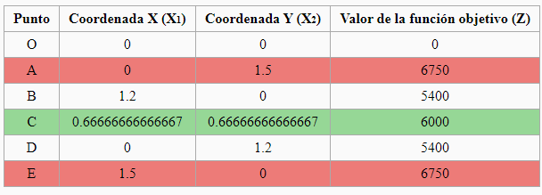
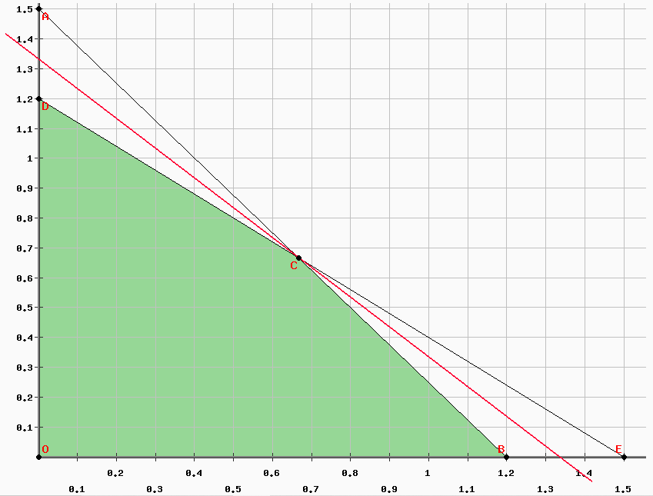
ejercicioi01 |  |  |  | METODO GRAFICO
1,- Variables
x1.-Fraccion de la sociedad con proporcion del amigo I
x2.-Fraccion de la sociedad con proporcion del Amigo II
2.- F.O. max z= 4500x1 + 4500x2
s.a
5000x1 +4000x2 <= 6000 [$]
400x1 +500x2 <= 600 [hrs]
$$∀ x_{j}{ ^ x}_{j}∈N$$

 |  |  |  |  |  |  |  |  |  |  |  |  | soluciono optima y factible

 |  |  |  |  |  |  |  |  |  |  |  |  | z*= | 6000
 |  |  |  |  |  |  |  |  |  |  |  |  | x1*= | 0.66667
 |  |  |  |  |  |  |  |  |  |  |  |  | x2*= | 0.66667

 |  | METODO SIMPLEX
 |  |  |  |  | Paso 4: Llenar la tabla con los valores de los coeficientes de todas las variables
Paso 1: Formular el problema en la forma canónica.
5000x1 +4000x2 <= 6000 [$] |  |  |  |  |  | z | x1 | x2 | h1 | h2 | LD | q
400x1 +500x2 <=600[hrs] |  |  |  |  | z | 1 | -4500 | -4500 | 0 | 0 | 0
Paso 2: Luego llevar a la forma estándar |  |  |  | x | h1 | 0 | 5000 | 4000 | 1 | 0 | 6000 | 1.2
5000x1+4000 x2 +h1 = 6000 |  |  |  |  | h2 | 0 | 400 | 500 | 0 | 1 | 600 | 1.5
400 x1 + 500x2 +h2 = 600 [ hrs] |  |  |  |  | z | 1 | 0 | -900 | 0.9 | 0 | 5400 | -6 | 4500
Paso 3: Igualar la Función Objetivo a cero. |  |  |  |  | x1 | 0 | 1 | 0.8 | 0.0002 | 0 | 1.2 | 1.5 | 5000
z- 4500x1 - 4500x2=0 |  |  |  |  | h2 | 0 | 0 | 180 | -0.08 | 1 | 120 | 0.66666666667 | -400
 |  |  |  |  | z | 1 | 0 | 0 | 0.5 | 5 | 6000 |  | 900
 |  |  |  |  | x1 | 0 | 1 | 0 | 0.00055555555556 | -0.0044444444444 | 0.66666666667 |  | -0.8
 |  |  |  |  | x2 | 0 | 0 | 1 | -0.00044444444444 | 0.0055555555556 | 0.66666666667 |  | 180

 |  |  |  |  | z*= | 6000
 |  |  |  |  | x1*= | 0.66667
 |  |  |  |  | x2*= | 0.66667

 | solucion optima y factible

EJERCICIO1
 |  |  | PRACTICA # 3 GRUPAL METODO SIMPLEX Y GRAFICO
 |  |  |  |  |  |  |  |  |  |  | victor manuel caceres paco

ejercicioi01 |  |  |  | METODO GRAFICO
1,- Variables
x1.-Fraccion de la sociedad con proporcion del amigo I
x2.-Fraccion de la sociedad con proporcion del Amigo II
2.- F.O. max z= 4500x1 + 4500x2
s.a
5000x1 +4000x2 <= 6000 [$]
400x1 +500x2 <= 600 [hrs]
$$∀ x_{j}{ ^ x}_{j}∈N$$

 |  |  |  |  |  |  |  |  |  |  |  |  | soluciono optima y factible

 |  |  |  |  |  |  |  |  |  |  |  |  | z*= | 6000
 |  |  |  |  |  |  |  |  |  |  |  |  | x1*= | 0.66667
 |  |  |  |  |  |  |  |  |  |  |  |  | x2*= | 0.66667

 |  | METODO SIMPLEX
 |  |  |  |  | Paso 4: Llenar la tabla con los valores de los coeficientes de todas las variables
Paso 1: Formular el problema en la forma canónica.
5000x1 +4000x2 <= 6000 [$] |  |  |  |  |  | z | x1 | x2 | h1 | h2 | LD | q
400x1 +500x2 <=600[hrs] |  |  |  |  | z | 1 | -4500 | -4500 | 0 | 0 | 0
Paso 2: Luego llevar a la forma estándar |  |  |  | x | h1 | 0 | 5000 | 4000 | 1 | 0 | 6000 | 1.2
5000x1+4000 x2 +h1 = 6000 |  |  |  |  | h2 | 0 | 400 | 500 | 0 | 1 | 600 | 1.5
400 x1 + 500x2 +h2 = 600 [ hrs] |  |  |  |  | z | 1 | 0 | -900 | 0.9 | 0 | 5400 | -6 | 4500
Paso 3: Igualar la Función Objetivo a cero. |  |  |  |  | x1 | 0 | 1 | 0.8 | 0.0002 | 0 | 1.2 | 1.5 | 5000
z- 4500x1 - 4500x2=0 |  |  |  |  | h2 | 0 | 0 | 180 | -0.08 | 1 | 120 | 0.66666666667 | -400
 |  |  |  |  | z | 1 | 0 | 0 | 0.5 | 5 | 6000 |  | 900
 |  |  |  |  | x1 | 0 | 1 | 0 | 0.00055555555556 | -0.0044444444444 | 0.66666666667 |  | -0.8
 |  |  |  |  | x2 | 0 | 0 | 1 | -0.00044444444444 | 0.0055555555556 | 0.66666666667 |  | 180

 |  |  |  |  | z*= | 6000
 |  |  |  |  | x1*= | 0.66667
 |  |  |  |  | x2*= | 0.66667

 | solucion optima y factible

